상품제안서
베이스어스 qi2 맥세이프 보조배터리 노모스 고속 충전 멀티 3in1 C타입 10000mAh | 상품코드: F31547

 |  |  |  |  |  |  | 02-412-0044 | www.easy1.co.kr
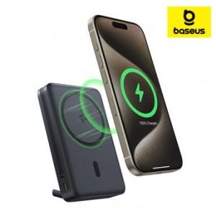

【상세/제작정보】

【인쇄/포장옵션】 | 레이저 / 포장지포장

【공급단가】 | 수량 | 30~ | 50~ | 100~ | 300~ | 500~
*VAT별도 | 단가 | 62,400원 | 61,360원 | 59,800원 | 58,760원 | 57,200원

【상품 URL】 | http://www.easy1.co.kr/src/goods_detail.php?gdno=31547

